상품제안서
세인트나인 H 멀티컬러 4구 볼마커 세트 | 상품코드: S39542

 |  |  |  |  |  |  | 02-713-8555 | www.synergygift.co.kr
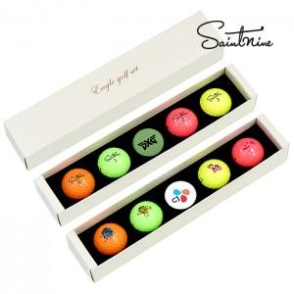

【상세/제작정보】

【인쇄/포장옵션】 | 풀칼라, 볼마커칼라인쇄 / 포장지포장

【공급단가】 | 수량 | 30~ | 100~ | 300~ | 500~ | 1,000~
*VAT별도 | 단가 | 17,800원 | 16,700원 | 16,100원 | 15,800원 | 15,400원

【상품 URL】 | https://www.synergygift.co.kr:443/src/goods_detail.php?gdno=39542

